2023_data
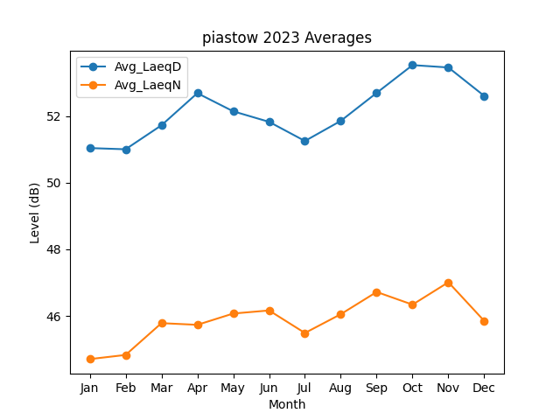
Month | Avg_LaeqD | Avg_LaeqN
1 | 51.038413739 | 44.704887451
2 | 51.002247626 | 44.82982353
3 | 51.722050738 | 45.784033391
4 | 52.686256265 | 45.733324866
5 | 52.141942724 | 46.072347156
6 | 51.825653561 | 46.165065375
7 | 51.250752643 | 45.488774353
8 | 51.854978501 | 46.053022758
9 | 52.694781522 | 46.719884683
10 | 53.528437735 | 46.339839814
11 | 53.457188665 | 47.011694806
12 | 52.60312113 | 45.849794357

